Empleados fijos


Comisión Reguladora de Prácticas Desleales en el Comercio y sobre Medidas de Salvaguardias
“Año del Fomento de las Exportacines”

Nómina de Sueldos: Empleados Militares
Mes de Julio 2018

Reg. No. | Nombre | Departamento | Funcion | Estatus | Sueldo Bruto (RD$) | IS/R (Ley 11-92) | Seguridad Social (LEY 87-01) |  |  |  | OTRAS RETENCIONES | Sueldo Neto (RD$)
 |  |  |  |  |  |  | Empleado (3.04%) | Registro Dependientes Adicionales | Empleado (2.87%) | TOTAL TSS

1 | Sandy Rafael Solano | Serv. Generales | Chofer | Fijo | 19,000.00 | 0.00 | 0.00 |  | 0.00 | 0.00 | 2,600.00 | 16,400.00
2 | Junior Colome | Serv. Generales | Chofer | Fijo | 19,000.00 | 0.00 | 0.00 |  | 0.00 | 0.00 | 1,500.00 | 17,500.00
 | TOTAL GENERAL |  |  |  | 38,000.00 | 0.00 | 0.00 | 0.00 | 0.00 | 0.00 | 4,100.00 | 33,900.00
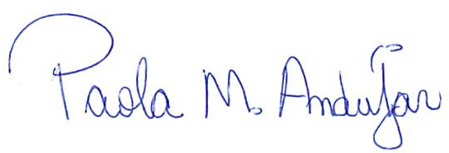


 | Elaborado por:

